Sheet1
Тест Кейс №/ID | TC-LR-HS-004
Проект | https://lenta.ru/
Компонент | Раздел "контакты"
Дата | 10.09.2023
Тестировщик | Кирьяков
Проверил
Дата проверки

Название/заголовок | Главный экран. Подвал
Описание: | Проверить работоспособность главного меню
Предусловия: | Открыта главная страница сайта https://lenta.ru/
Тестовые данные: | Email: Danya.kiryakov89@mail.ru

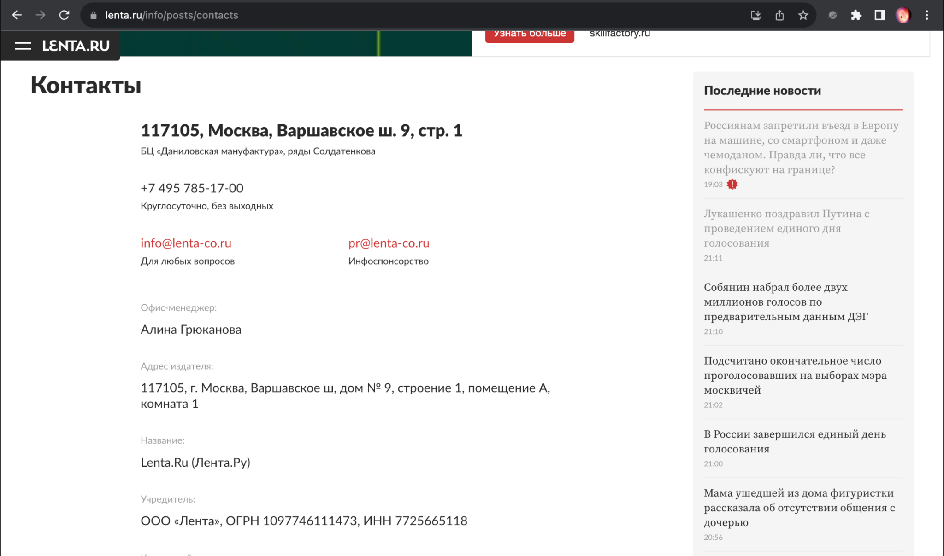
Шаг | Описание шага | Ожидаемый результат
1 | Проскролить сайт до "подвала" главной страницы | На экране виден "подвал" сайта
2 | Нажать на раздел "Контакты" | Открылась страница с контактной информацией издания
Дополнительные материалы: | Страница раздела "Контакты" Chrome 116.0.5845.179 +MacOs(Разрешение:1920х1200)

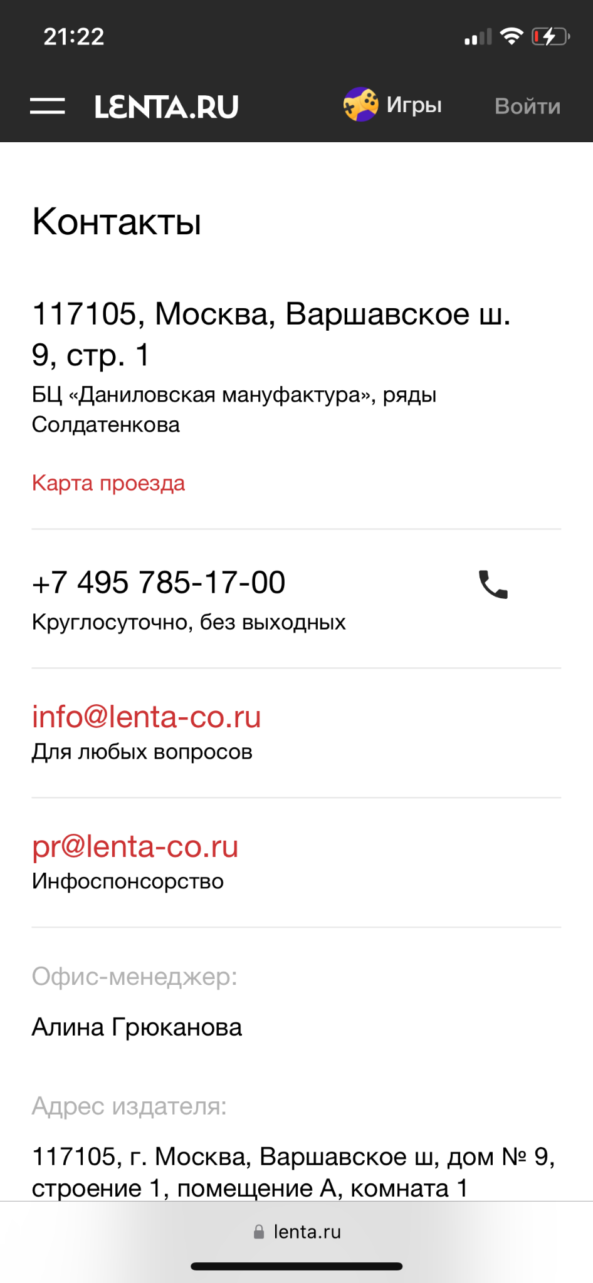
 | Страница раздела "Контакты" Safari 16.3 +IOS(Разрешение:768х1024)

